Mode opératoire
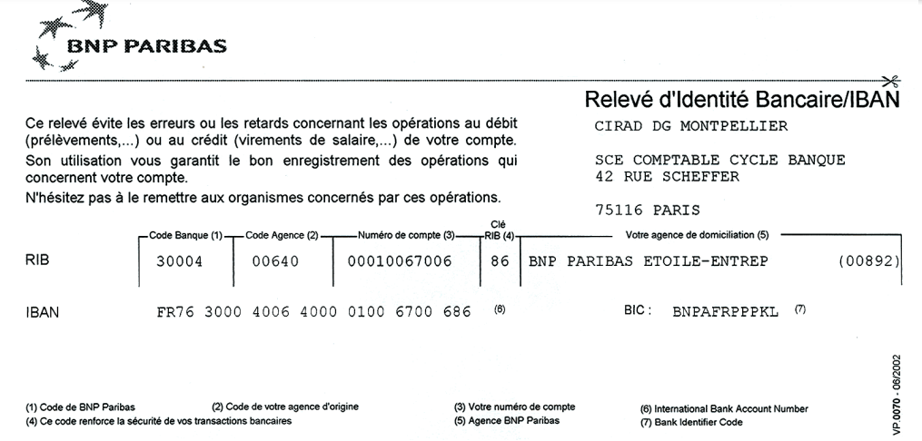
Remboursement des frais dans le cadre de la Formation Professionnelle Continue (FPC)

L'ordre de mission (ODM) est établi par le Gestionnaire en charge de votre formation
Cette note de frais (NDF) est valable pour un usage en France et à l'étranger.

►A l’issue de la formation, vous devez retourner au gestionnaire de formation, sous format numérique :

- L’ODM signé par vous-même ;
- Le formulaire de note de frais (NDF Formation) complété et signé sous format Excel et Pdf
- Les justificatifs de dépenses exigés sous format Pdf

►Les modalités de remboursement ont été simplifiées et sont consultables sur le site intranet Drh :
https://intranet-drh.cirad.fr/carriere-competences/parcours-professionnel/la-formation-continue/remboursement-frais

► Pour les formations ayant lieu en France métropolitaine :

- La prise en charge des frais d'hébergement et de repas est alignée sur le régime des missions classiques
- Les frais d'hébergement sont remboursés :
 | - soit au réel dans la limite du plafond en vigueur, sur présentation d'un justificatif
 | - soit au forfait, s'il s'agit d'un hébergement sans justificatif
- Les frais de restauration sont remboursés au forfait
- Les autres frais (transport, parking…) sont remboursés au réel sur présentation des justificatifs

► Pour les missions formations ayant lieu dans les Drom ou à l'étranger :

- La prise en charge des frais est effectuée au réél sur présentation des justificatifs originaux

► Pour solder un trop perçu d'avance auprès de Compta Missions Paris :

- envoyer votre chèque à CIRAD Service Comptable 42 rue Scheffer 75116 Paris
- ou réaliser un virement à partir du RIB du Cirad ci-dessous
- dans tous les cas, veiller à préciser votre n° de matricule et n° d'ODM

